Feuil1
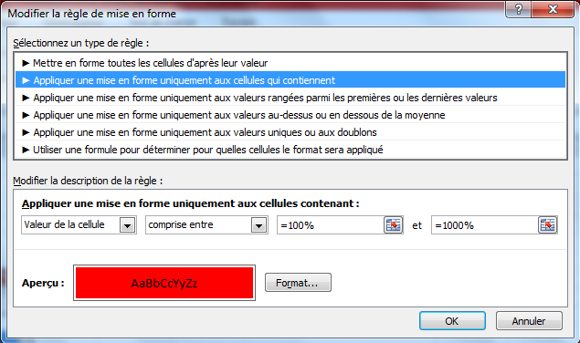
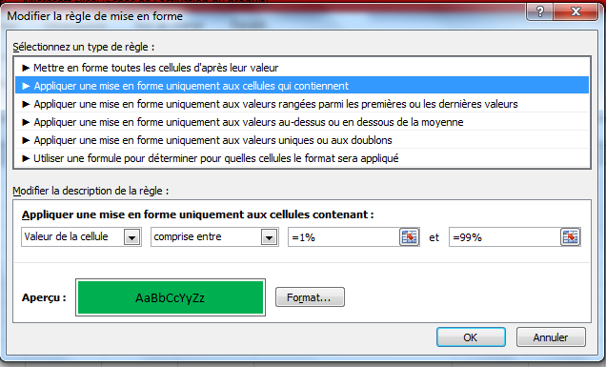
1 | 2 | 3 | 4 | 5 | 6
20% |  | 1% | 100% | 15% | 10% | معمول بالتنسيق الشرطي

